CAS genesisWorld
Systemvoraussetzungen
CAS Communities
Dezember 2023
 |  | Dok.Version 123
Prinzipiell können sämtliche Komponenten von CAS genesisWorld (Client, Applikationsserver, Datenbankserver) auf einem Rechner installiert werden (Einzelarbeitsplatz). In diesem Fall gelten die Systemvoraussetzungen für den Applikationsserver. Bei mehreren Benutzern bzw. Clients werden die Komponenten auf mehreren unterschiedlichen Rechnern installiert. Informationen und Empfehlungen für eine mögliche Aufteilung und Konfiguration entnehmen Sie bitte den folgenden Seiten.

Desktop-Client 1
Prozessor | Rechner der aktuellen Generation 2
Hauptspeicher | 4 GB, empfohlen 8 GB oder höher
Betriebssystem | Bitte beachten Sie hier die Freigabeliste der CAS Software AG
Bildschirmauflösung 3 | mind. 1024x768
Bildschirmfarbtiefe | mind. 16-Bit

Applikationsserver 4, 11
Prozessor | Rechner der aktuellen Generation 5,6
Festplattenkapazität | System + Dokumentenarchiv
Hauptspeicher 4 | 8 GB, empfohlen 16 GB 10 oder höher
Betriebssystem | Bitte beachten Sie hier die Freigabeliste der CAS Software AG

Datenbankserver 7
Prozessor | Rechner der aktuellen Generation 5
Hauptspeicher 8, 9 | 16 GB, empfohlen 32 GB oder höher
Betriebssystem | Bitte beachten Sie hier die Freigabeliste von Microsoft für SQL Server
Datenbanksystem | Microsoft SQL Server 2016 oder höher
Festplattensystem | Performantes RAID

E-Mail-Server
Der E-Mail-Server muss den IMAP4 RFC konformen Standard unterstützen und multisession-fähig sein. Bitte beachten Sie hier die Freigabeliste der CAS Software AG.

Allgemein
Bitte beachten Sie, dass sämtliche Angaben auf dieser Seite lediglich Mindestanforderungen darstellen. Detaillierte Informationen beispielsweise zu freigegebenen Client- und Server-Betriebssystemen finden Sie ausführlich in der Freigabeliste CAS-Produkte.
Für die Online-Hilfen ist ein Internet-Zugang notwendig.
Der Betrieb des Microsoft Verzeichnisdienstes Active Directory ist für den CAS genesisWorld Desktop-Client erforderlich. Wenn Sie ausschließlich den CAS genesisWorld Web-Client verwenden, ist der Betrieb des Microsoft Active Directory nur dann erforderlich, wenn eine Active Directory-Synchronisierung, die Windows-Anmeldedaten oder die Windows-Authentifizierung verwendet werden soll. Microsoft Live-Accounts zur Anmeldung werden nicht unterstützt.

Erläuterungen
1 Bei Notebook-Installationen mit Replikation gelten die Systemvoraussetzungen eines Applikationsservers.
2 Hier sind mindestens 2 Kerne notwendig.
3 Achten Sie bitte auf Verwendung eines aktuellen 2D-Grafikkartentreibers.
4 Es werden ausschließlich 64-Bit Betriebssysteme unterstützt.
5 Hier sind mindestens 2 Kerne notwendig, empfohlen sind 4 Kerne oder mehr.
6 Für die CPU-Performanz ist immer die Performanz eines einzelnen Kerns relevant. Setzen Sie auf jeden Fall mehrkernige Applikationsserver ein, um Hintergrundprozessen ausreichend Ressourcen zur Verfügung zu stellen.
7 Ein separater Datenbankserver wird ab 50 Benutzern bzw. Clients empfohlen bzw. notwendig. Weitere Empfehlungen zur Konfiguration finden Sie im Register Hardware-Infrastruktur.
8 Die Größe des empfohlenen Arbeitsspeichers ist wesentlich von der Anzahl der Benutzer bzw. Clients abhängig, Mindestgröße sind 16 GB RAM, empfohlen wird jedoch die Hälfte der Datenbankgröße als RAM.
9 Da der SQL Server allen verfügbaren Arbeitsspeicher adressiert den er bekommen kann, ist es wichtig, einen maximalen Speicherwert zu bestimmen, der nicht überschritten werden sollte. Aus unseren Erfahrungen geht hervor, das die kalkulierte Speicherauslastung des Servers nie mehr als 80% betragen sollte.
10 Sofern die CAS Dienste CAS genesisWorld Apps, CAS genesisWorld Web bzw. Web Services in Kombination gleichzeitig auf einem DCOM-Applikationsserver verwendet werden, kann der benötigte Arbeitsspeicher höher ausfallen, als angegeben.
11 Für den Betrieb als Webserver werden standardmäßig 2GB Arbeitsspeicher als dynamischer Speicher reserviert. Je nach Einsatz weiterer Dienste, sowie der gleichzeitig angemeldeten Benutzerzahl am Applikationsserver, kann eine Erhöhung des dynamischen Speicherbereichs sinnvoll sein. Als Richtwert empfehlen wir die Erhöhung des dynamischen Speichers um jeweils 2GB pro 50 Benutzer.

Hardware-Infrastruktur
Hardware-Infrastruktur
CAS Communities
Dezember 2023
 |  | Dok.Version 123

 | Die folgenden Beispiele zeigen Konfigurationen und Kenngrößen für eine optimale Dimensionierung von üblichen Einsätzen, die viele Anwendungsfälle abdecken. Die Anzahl der Benutzer bezieht sich ebenfalls auf häufige Beispiele. Auch Anwendungen mit mehr als 400 Clients sind durch parallelisierte Applikationsserver möglich. Die folgenden Kenngrößen ersetzen allerdings keine individuelle Beratung, mit der Ihre Anforderungen abgedeckt werden.

 | Applikationsserver und Datenbankserver

50 Benutzer
Applikations-
+ Datenbankserver
4 Kerne CPU
16 GB RAM
1 Server:
Applikations- und Datenbankserver
100 Benutzer
200 Benutzer
Applikationsserver
4 Kerne CPU
16 GB RAM
Datenbankserver
4 Kerne CPU
16 GB RAM
Datenbankserver
6 - 8 Kerne CPU
32 GB RAM
getrennte Datenbank-Files
Applikationsserver
4 Kerne CPU
16 GB RAM
Applikationsserver
4 Kerne CPU
16 GB RAM
2 Server:
1 Applikationsserver
+
1 Datenbankserver
3 Server:
2 Applikationsserver
+
1 Datenbankserver
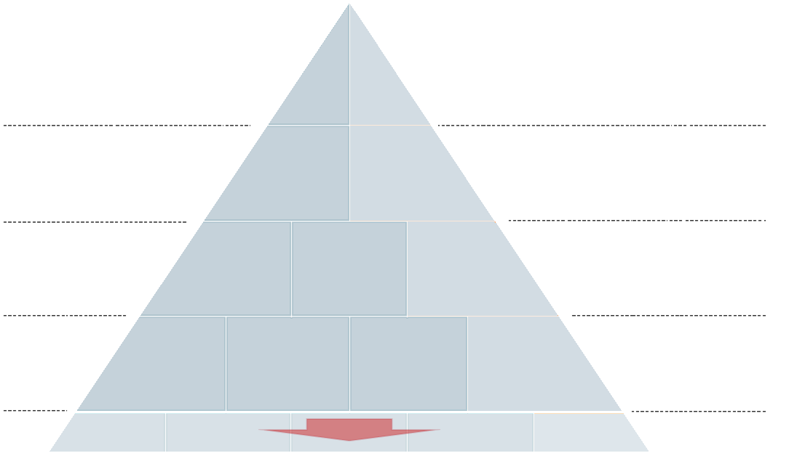
400 Benutzer
Applikationsserver
4 Kerne CPU
16 GB RAM
Datenbankserver
8 - 12 Kerne CPU
64 GB RAM
getrennte Datenbank-Files
Applikationsserver
4 Kerne CPU
16 GB RAM
Applikationsserver
4 Kerne CPU
16 GB RAM
4 Server:
3 Applikationsserver
+
1 Datenbankserver

 | Bei einem Einsatz für bis zu 50 Benutzer können Sie einen einzigen Server verwenden, auf dem der Applikationsserver und das Datenbanksystem installiert sind.
 | Die empfohlene Gesamtgröße des Arbeitsspeichers, auf welchem der Datenbankserver betrieben wird, ist abhängig von der verwendeten Datenbankedition, sowie dem fest zugewiesenen Arbeitsspeichers des Datenbanksystems.
 | Ab 50 Benutzern ist ein separater Server für das Datenbanksystem empfehlenswert.
 | Als Datenspeicher (Storage) für das Datenbanksystem empfehlen wir generell ein RAID-System.
 | Bei größeren Installationen sollte zusätzlich zum Raid-System die Datenbankspeicherung optimiert werden, indem die Datenbank, das Datenbankprotokoll sowie die TempDB auf eigenen Partitionen betrieben werden.
 | Der Datenbankserver benötigt ausreichend Arbeitsspeicher, um eine hohe Verfügbarkeit für SQL-Anfragen im Cache zu gewährleisten.
 | Als Faustregel gilt, dass für je 150 Benutzer ein weiterer Applikationsserver auf einem zusätzlichem Server eingesetzt werden sollte.
 | Sofern die CAS Dienste CAS genesisWorld Apps, CAS genesisWorld Web bzw. Web Services in Kombination gleichzeitig auf einem DCOM-Applikationsserver verwendet werden, kann der benötigte Arbeitsspeicher höher ausfallen, als angegeben.

 | Mobile Lösungen, Portale und Web-Client

 | Die Web-Portale, der Server für mobile CRM-Lösungen sowie der Server für den CAS genesisWorld Web-Client, sollten aus Sicherheitsgründen auf einem separaten Rechner installiert sein, die im Gegensatz zum normalen Applikationsserver "nach außen sichtbar" sind.
 | Bitte beachten Sie, dass bei erhöhten Sicherheitsrichtlinien eine DMZ in Betracht gezogen werden sollte.

 | Hintergrunddienste

 | Wird die Replikation intensiv eingesetzt, ist dafür ein eigener Applikationsserver zweckmäßig und zwar ab etwa 10 Benutzern, die regelmäßig replizieren. Wird der Benachrichtigungs- und Aktionsdienst intensiv, v. a. mit komplexeren Regeln eingesetzt, ist für diesen Dienst ab etwa 50 Regeln ein eigener Applikationsserver vorteilhaft. Verarbeitet der Dienst weniger komplexe Regeln, ist ein eigener Applikationsserver ab 100 Regeln empfehlenswert. Speicher- oder prozessor-intensive Drittsysteme wie E-Mail-Server oder Warenwirtschaft sollten nicht auf CAS genesisWorld-Applikationsservern installiert sein.
 | Virtualisierung
 | Die Virtualisierung des Clients, Applikationsservers sowie Datenbankservers ist generell möglich. Im direkten Vergleich zu physikalischen Systemen sind die Ansprüche an die verwendete Hardware höher. Generell gelten die gleichen Systemvoraussetzungen für virtuelle und physikalische Systeme. Wichtig sind hier ebenfalls eine ausreichende Anzahl von Kernen, viel Arbeitsspeicher sowie niedrige Latenzen in der Netzwerkanbindung. Beim Datenbankserver ist zudem eine Performanz der Festplatte sicherzustellen, die physikalischen Servern entspricht.
 | Bei nicht optimal konfigurierten virtualisierten Applikationsservern muss mit schlechterer Performanz gerechnet werden.

 | Allgemein
 | Bitte beachten Sie, dass sämtliche Angaben auf dieser Seite lediglich Mindestanforderungen darstellen. Detaillierte Informationen beispielsweise zu freigegebenen Client- und Server-Betriebssystemen finden Sie ausführlich in der Freigabeliste für CAS-Produkte.

 | Gut zu wissen
 | Ein aktueller Grafikkartentreiber auf den Rechnern mit den Windows-Clients verhindert den langsamen Aufbau von Fenstern.
 | Da CAS genesisWorld die DCOM-Schnittstelle verwendet, können sich Latenzen des Netzwerks extrem auf die Performanz auswirken.
 | Generell ist das Minimieren der Latenzen zwischen Windows-Client, Applikationsserver und Datenbankserver sehr empfehlenswert.
 | Vermeiden Sie den Einsatz des Windows-Clients über Verbindungen mit erhöhter Latenz wie etwa VPN über DSL/ UMTS usw.
 | Die Latenzen erhöhen sich deutlich bei einem virtualisierten System.
 | Trennen Sie die Datenbank und den Applikationsserver möglichst frühzeitig. Als Richtwert gelten hier 50 Benutzer.
 | Weiterhin sollte ebenfalls frühzeitig ein RAID Festplattenverbund eingesetzt werden. Das Aufteilen der Datenbank, des Datenbankprotokolls sowie der TempDB auf jeweils eigene Festplatten-Partitionen empfiehlt sich ebenfalls frühzeitig.
 | Das Spiegeln der Datenbank erhöht die Ausfallsicherheit.

Beispielkonfigurationen
Beispielszenarien
CAS Communities
Dezember 2023
 | Dok.Version 123

Hier finden Sie einige Beispielkonfigurationen, um die Anzahl der Server und deren Konfiguration einzuschätzen. Die Beispiele ersetzen allerdings keine individuelle Beratung, mit der Ihre Anforderungen abgedeckt werden.
Für das Verwenden von Terminalservern mit CAS genesisWorld bieten CAS-Partner oder CAS Software AG auf Nachfrage gerne weitere Informationen.

Einfache Anforderungen
Situation
50 Benutzer
1 Standort
Keine Replikation
Webschnittstellen
___________________________________
Eingesetzte Konfiguration
1 Server
Applikationsserver
Datenbankserver
Einfache WEB Anforderungen
Situation
bis 50 Benutzer
1 Standort
Keine Replikation
Webschnittstellen
___________________________________
Eingesetzte Konfiguration
1 Server virtuallisiert
Applikationsserver
Datenbankserver

Einfache WEB Anforderungen
Situation
bis 100 Benutzer
1 Standort
Keine Replikation
Webschnittstellen
___________________________________
Eingesetzte Konfiguration
1 Server physikalisch
Applikationsserver
Datenbankserver
Erweiterte WEB Anforderungen
Situation
ab 100 Benutzer
1 Standort
Keine Replikation
Webschnittstellen
___________________________________
Eingesetzte Konfiguration
1 Server physikalisch
Applikationsserver
Datenbankserver
1 Server virtuallisiert
Applikationsserver
Erweiterte Anforderungen
Situation
40 Benutzer
Ein Standort: Zugriff per Remote Desktop und nativ
Keine Replikation
Mobile Clients verwenden 50 % der Benutzer
Schnittstelle mit Abgleich von 5 Datensatz-Typen aus verschiedenen Systemen, hohe Verfügbarkeit
Intensive Nutzung
___________________________________
Eingesetzte Konfiguration
1 Server
Datenbankserver
2 Server
1 Applikationsserver inkl. Schnittstellen- und Aktions- und Benachrichtungsdienst
1 Applikationserver für mobile Anwendungen - nach außen sichtbar
Erweiterte Anforderungen
Situation
100 Benutzer
Ein Standort
Mobile Clients
Keine Replikation
Schnittstelle zu ERP
___________________________________
Eingesetzte Konfiguration
1 Server
Datenbankserver
3 Server
2 Applikationsserver, Schnittstellendienste und Aktions- und Benachrichtigungsdienst
1 Applikationserver für mobile Anwendungen - nach außen sichtbar
Verteilte Standorte und Einsatz von Terminalserver
Situation
400 Benutzer
Mehrere Standorte: Zugriff per Remote Desktop, kein zeitgleicher Zugriff aller Benutzer
Keine mobilen Clients
Keine Replikation
Schnittstelle zu ERP und weitere Drittsysteme
___________________________________
Eingesetzte Konfiguration
1 Server
Datenbankserver
4 Server
3 Applikationsserver inkl. Aktions- und Benachrichtungsdienst
1 Applikationsserver für Schnittstellen
Ein Standort und Einsatz von Terminalserver und Replikation
Situation
200 Benutzer
Ein Standort: Zugriff per Remote Desktop, kein zeitgleicher Zugriff durch alle Benutzer
Mobile Clients verwenden viele Benutzer häufig
Replikation für Außendienstmitarbeiter
Schnittstelle zu ERP und Exchange
___________________________________
Eingesetzte Konfiguration
1 Server
Datenbankserver
4 Server
2 Applikationsserver inkl. Aktions- und Benachrichtungsdienst
1 Applikationsserver für Schnittstellen und Replikation
1 Applikationserver für mobile Anwendungen - nach außen sichtbar

Allgemein
Als Faustregel gilt, dass für je 150 Benutzer ein weiterer Applikationsserver auf einem separaten physikalischen Server eingesetzt werden sollte. Für virtuallisierte Applikationsserver empfehlen wir dies für je 100 Benutzer.
Wird die Replikation intensiv eingesetzt, ist dafür ein eigener Applikationsserver zweckmäßig.
Als Festplattensystem beim Datenbankserver empfehlen wir generell ein RAID-Festplattensubsystem. Nähere Informationen sowie detaillierte Beschreibungen erhalten Sie je nach eingesetztem Datenbanksystem bei Microsoft oder Oracle.
Die Web-Portale sowie der Applikationsserver für mobile CRM-Lösungen sollten aus Sicherheitsgründen auf einem separaten Server laufen, der im Gegensatz zum normalen Applikationsserver "nach außen sichtbar" ist.
Wir empfehlen, keine weiteren speicher- oder prozessor-intensiven Anwendungen auf dem Server laufen zu lassen, auf dem der CAS genesisWorld-Applikationsserver installiert ist. Andere Anwendungen wie z. B. ein Warenwirtschaftssystem o. ä. sollten auf anderen Servern installiert sein.

